Sheet1
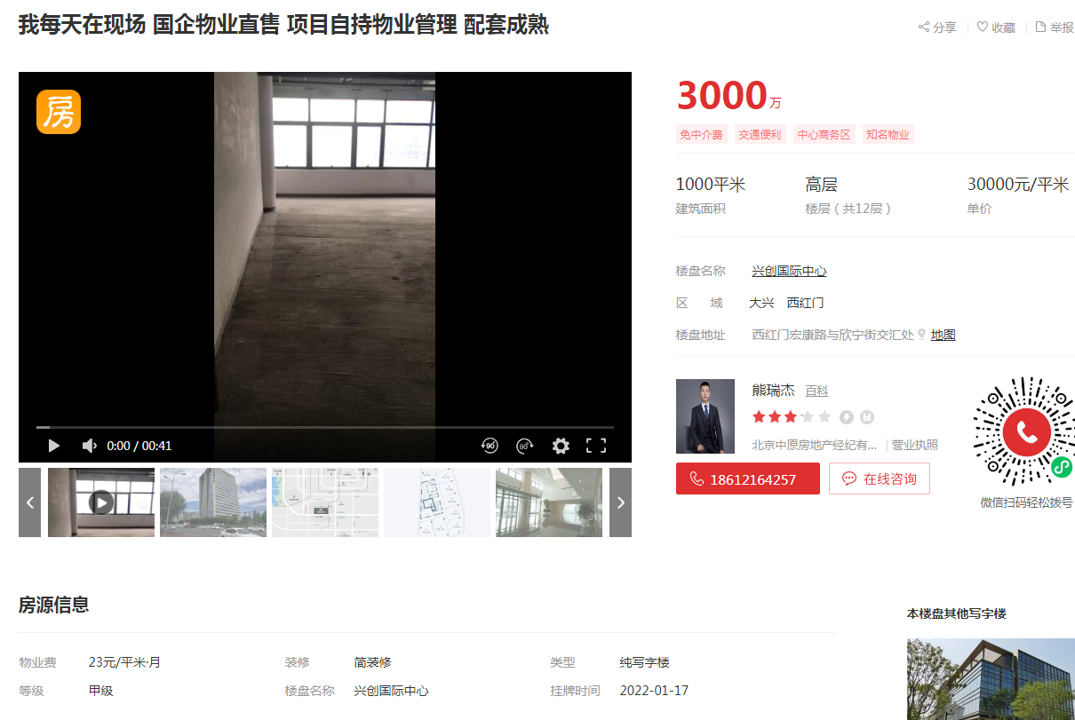

 | 电话咨询3W左右能成交

703 | 兴创国际中心 | 152 | 31516 | 中区
1413 | 兴创国际中心 | 256 | 31677 | 高区
1312 | 兴创国际中心 | 228 | 31637 | 高区

